Накладная-№3
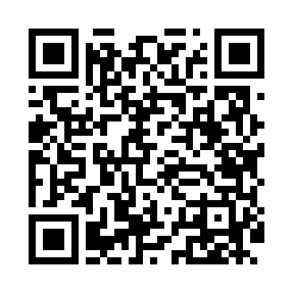
Номер товарно-транспортной накладной: |  |  | Торговый представитель: Kamol aka
Поставщик: Toshkent falcon fly 2 |  |  | Телефон торгового представителя: +998979626299
Дата отгрузки: 19.10.2025 |  |  | Контрагент: Dona zakass
Дата консигнации: |  |  | Адрес:
Доставщик: |  |  | Телефон:
Телефон доставщика:
Время заказа: 19.10.2025 13:01:32
№ | Штрих-код | Название товаров (работ,услуг) | Количество | Количество в кейсе | Цена | Сумма
 |  |  | 8 |  |  | 72
1 | 6805019698941 | Коврики напольные для ванной комнаты 50*80 DB -98-94 | 8 | 8 шт. | 9 | 72
Итого: 72$|->UZS: 900,000.00

